Лист1
ЗАО "Торговый дом Комплексный"

Телефон: (495) 111-11-11
Сайт: td.ru
Ваш менеджер Сергей. Тел.: +7495...
Прайс-лист от 18 августа 2020 г.

Наименование | Артикул | Изображение | Цена | Заказ | Итого
Бытовая техника
Холодильники, морозильные камеры
BOSCH | Х-1234 | 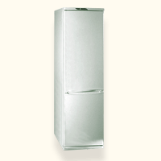 | 27960 |  | 0
МИНСК-АТЛАНТ 126 | Х-6666 | 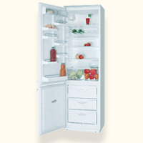 | 21240 |  | 0
МИНСК-АТЛАНТ 215 | Х-78666 | 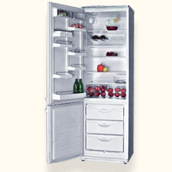 | 23400 |  | 0
СТИНОЛ 101 | Х-77890 | 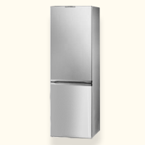 | 22560 |  | 0
СТИНОЛ 103 | Х-67890 | 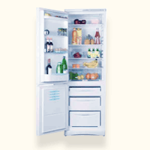 | 24360 |  | 0

